Secuencias
compra venta ( cliente se presenta a EMPRE S.A a Vender su articulo, Ver fomulario1.

Formulario1
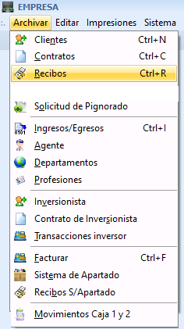
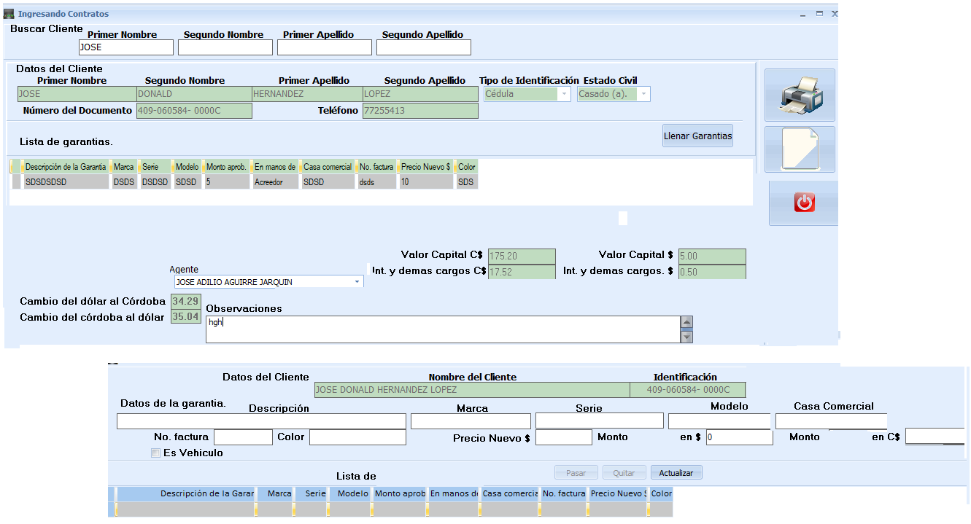

Compra venta

Factura Compra venta

 | EMPEÑOS Y PRESTAMOS S.A |  | Compraventa Nº
 | "Tu Prosperidad es Nuestro Éxito"
 | RUC: J0310000300895 |  | Dia | Mes | Año
 | COMPRAVENTA

Nombre
Cédula Nº |  |  |  | Telefono
Comprador
 |  |  |  |  | T/C:
Descripción |  | Marca | Modelo | Serie | Sub total
 |  |  |  |  | $
 |  |  |  |  | $
Observaciones
 |  |  |  | Total:$ | $
 |  |  |  | Tota:C$: | C$

Autorizado Por |  |  | Entrege Conforme
administracion y/o comprador |  |  | vendedor
NOTA: Este recibo es valido sólo con las firmas y sello de la Empresa
De la Rotonda del Instituto Juan XXIII 20 vrs oeste , oficina central: 82572062 tigo, 57199497 Claro . San Marcos - CARAZO

nueva factura venta

 | De la rotonda del instituto juan XXIII, 20 VRS Oeste |  |  |  | RUC:J0310000300895
 | Oficina central 82572062 tigo, 57199497 claro |  |  |  |  | Factura Nº
 | Email ; empresociedadanonima @gmail.com |  |  |  | ASFC 06/0003/10/2020/1
 | SAN MARCOS CARAZO |  |  |  | Dia | Mes | Año
 | FACTURA
Tu Prosperidad es Nuestro Éxito
Nombre |  |  |  |  |  | telefono
Direccion
Vendedor

Observaciones

Descripcion |  | marca | modelo | serie | Prec /vent | Desct. | Sub total
 |  |  |  |  |  |  | $
 |  |  |  |  |  |  | $

__________________________________ |  |  | ______________________________________ |  |  | Total facturado | $:
Autorizado por |  |  | Entrege conforme |  |  | T/c
administracion y/o |  |  | (Nombre del cliente ) |  |  | total facturado | C$:
vendedor |  |  | Cliente
NO SE ACEPTAN DEVOLUCIONES
Nota: Este recibo es valido unicamente con las firmas autorizadas y sello de la EMPRESA

